概要
チェック処理概要
マスタ
・A項目
・B項目
・産科項目
システム設定値
・集中病棟コード
・産科病棟コード
・子供の手術名

取込

EFファイル
表示用
テーブル
集計処理
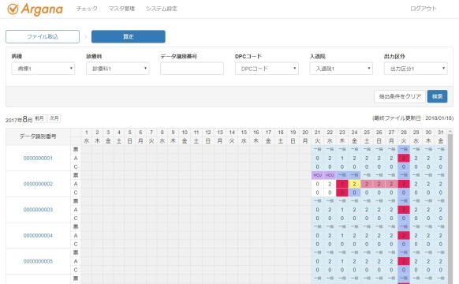
出力
取込
表示

Hファイル

